Temario
 | Facultad de Administración y Economía Contador Público y Auditor Fundamentos de Contabilidad | Profesor Luis Jara Sarrúa | Primer Semestre 2022

 |  | Temario

 |  | A. Concepto de Cuenta Contable y sus principales componentes.
 |  | B. Tipos de Cuentas Contables y su relación con el Plan de Cuenta.
 |  | C. Libro Diario y Libro Mayor: Principales características y uso.
 |  | D. Balance de Comprobación y Saldos: Principales características y uso.
 |  | E. Estructura del Estado de Situación Financiera (Balance) y Estado de Resultado del Ejercicio.
 |  | F. Análisis de Transacciones Económicas Básicas:
 |  | F.1. Constitución de empresa.
 |  | F.2. Ciclo de Compras y Ventas de Mercaderías: Control del IVA Crédito Fiscal e IVA Débito Fiscal, así como Control Costo de Mercaderías Vendidas.
 |  | F.3. Inventario adquirido

B
 | Facultad de Administración y Economía Contador Público y Auditor Fundamentos de Contabilidad | Profesor Luis Jara Sarrúa | Primer Semestre 2022

Tema B: Tipos de Cuentas Contables y su relación con el Plan de Cuentas

Según el Marco Conceptual para la Información Financiera que da sustento a las las Normas IFRS/NIIF, existen cinco elementos de los cuales se desprende la información financiera de una organizació y, por ende, las cuentas
contables se asocian a ellos:

 | 1. Cuentas de Activo
 | 2. Cuentas de Pasivo
 | 3. Cuentas de Patrimonio
 | 4. Cuentas de Ingreso
 | 5. Cuentas de Gasto

1. Cuentas de Activo
Representan recursos económicos controlados por la organización producto de hechos pasados, y de los cuales espera obtener beneficios económicos futuros.

Son ejemplo de Cuentas de Activo: |  |  |  | Tratamiento de las cuentas de Activo:

1.1. Caja |  |  |  | Debe | Cuentas de Activo |  | Haber
1.2. Banco
1.3. Clientes |  |  |  | Aumentan con los |  | Disminuyen con los
1.4. Documentos por cobrar |  |  |  | Cargos |  | Abonos
1.5. Productos termiados
1.6. Productos en proceso
1.7. Materias primas
1.8. Mercaderías |  |  |  | Débito |  | Crédito
1.9. IVA crédito fiscal
1.10. IVA remanente |  |  |  | Tipo de saldo esperado:
1.11. Terrenos |  |  |  | Débito = Crédito |  | → | Cuenta Saldada
1.12. Construcciones |  |  |  | Débito > Crédito |  | → | Cuenta con Saldo Deudor (SD)
1.13. Maquinarias
1.14. Vehículos
1.15. Equipos computacionales
1.16. Mobiliario
1.17. Softwares
1.18. Marcas comerciales
1.19. Depreciación acumulada construcciones |  |  | Importante | Estas cuentas remarcadas en verde son cuentas complementarias de activo, ya que poseen el tratamiento contable contrario, es decir, se comportan
1.20. Depreciación acumulada maquinarias |  |  |  | como cuentas de pasivo, pero deben ir presentadas junto con las de activo. Por lo anterior, más adelante veremos que el saldo de esta cuenta va restando
1.21. Depreciación acumulada vehículos |  |  |  | las cuentas de activo que se relacionan con ellas. Mire el nombre final de la cuenta, ahí podrá identificar con que cuenta de activo se relaciona. Ejemplo:
1.22. Depreciación acumulada equipos computacionales |  |  |  | Depreciación acumulada construcciones se relaciona con la cuenta construcciones (1.12 en la lista).
1.23. Depreciación acumulada equipos Mobiliario
1.24. Amortización Acumulada Softwares |  |  |  | Las cuentas complementarias de Activo poseen saldo acreedor (SA), ya que tienen el tratamiento contable de una cuenta de Pasivo.

2. Cuentas de Pasivo
Representan obligaciones (deudas) contraidas producto de hechos pasados, para lo cual es probable que la organización se deba desprender de recursos económicos en el futuro para dar cumplimiento a la obligación.

Son ejemplo de Cuentas de Pasivo: |  |  |  | Tratamiento de las cuentas de Pasivo:

2.1. Préstamo bancario |  |  |  | Debe | Cuentas de Pasivo |  | Haber
2.2. Documentos por pagar
2.3. Proveedores |  |  |  | Disminuye con los |  | Aumentan con los
2.4. Acreedores |  |  |  | Cargos |  | Abonos
2.5. IVA débito Fiscal
2.6. IVA por pagar
2.7. Sueldos por pagar
2.8. Honorarios por pagar |  |  |  | Débito |  | Crédito
2.9. Impuestos por pagar |  |  |  | Tipo de saldo esperado:
2.10. Retención impuesto honorarios |  |  |  | Débito = Crédito |  | → | Cuenta Saldada
2.11. AFP por pagar |  |  |  | Débito < Crédito |  | → | Cuenta con Saldo Acreedor (SA)
2.12. Isapre por pagar
2.13. Provisiones por vacaciones
2.14. Provisiones por indemnización por años de servicios

3. Cuentas de Patrimonio
Las cuentan de patrimonio representan un residual entre las cuentas de activo y pasivo. Al comienzo de la organización, cuando se inicia la actividad, los aportes del dueño o socios (que pueden ser activos y pasivos) se
representan en la cuenta Capital. Posteriormente, el Patrimonio va experimentado aumentos debido a las ganancias de la organización y a nuevos aportes del dueño o socios; así como disminuciones, producto de las
pérdidas de la organización y a retiros del dueño o socios.

Son ejemplo de Cuentas de Patrimonio:

3.1. Capital
3.2. Cuenta obligada socio 1 |  |  | Importante | Estas cuentas son complementarias de Patrimonio, se utilizan cuando se crea una empresa a través de una sociedad de personas.
3.3. Cuenta obligada socio 2
3.4. Acciones |  |  | Importante | Estas cuentas son complementarias de Patrimonio, se utilizan cuando se crea una empresa a través de una sociedad anónima.
3.5. Accionistas
3.6. Utilidad (Pérdida) Acumulada
3.7. Reservas
3.8. Cuenta Particular Socio |  |  | Importante | Esta cuenta es complementaria de Patrimonio, se utiliza cuendo un socio o dueño realiza retiros de recursos de activo (ejemplo: dinero, mercaderías, etc.).
3.9. Dividendos |  |  | Importante | Esta cuenta es complementaria de Patrimonio, se utiliza cuendo a un accionista (de una sociedad anónima) le corresponde parte de la utilidad generada por la organización,
 |  |  |  | similar al retiro del punto anterior, con la diferencia que siempre es pagado en dinero no en especies como mercaderías.

 |  |  |  | Tratamiento de las cuentas de Patrimonio:

 |  |  |  | Debe | Cuentas de Patrimonio |  | Haber

 |  |  |  | Disminuye con los |  | Aumentan con los
 |  |  |  | Cargos |  | Abonos

 |  |  |  | Débito |  | Crédito
 |  |  |  | Tipo de saldo esperado:
 |  |  |  | Débito = Crédito |  | → | Cuenta Saldada
 |  |  |  | Débito < Crédito |  | → | Cuenta con Saldo Acreedor (SA)

 |  |  |  | Las cuentas complementarias de Patrimonio poseen saldo deudor (SD), ya que tienen el tratamiento contable de una cuenta de Activo.

4. Cuentas de Ingreso
Las cuentas de ingreso representan aumentos de activos o disminuciones de pasivo que implican un aumento de patrimonio donde en la transacción no participan los dueños de la organización.

Un ejemplo de aumento de activo que aumenta el patrimonio pero que es una transacción con los dueños es un aporte inicial de un socio o dueño. En este caso se debe reconocer como una cuenta de patrimonio (capital) el activo ingresado
a la organización (por ejemplo aporte en efectivo de $1.000.000).

Son ejemplo de Cuentas de Ingreso |  |  |  | Tratamiento de las cuentas de Ingreso:

4.1. Ingresos por ventas nacionales |  |  |  | Debe | Cuentas de Ingreso |  | Haber
4.2. Ingresos por ventas de exportación
4.3. Ingresos financieros |  |  |  | Disminuye con los |  | Aumentan con los
4.4. Ingresos por juicios ganados |  |  |  | Cargos |  | Abonos
4.5. Ingresos por siniestros asegurados

 |  |  |  | Débito |  | Crédito
 |  |  |  | Tipo de saldo esperado:
 |  |  |  | Débito = Crédito |  | → | Cuenta Saldada
 |  |  |  | Débito < Crédito |  | → | Cuenta con Saldo Acreedor (SA)

5. Cuentas de Gasto
Las cuentas de Gasto representan disminuciones de activos o aumentos de pasivo que implican una disminución de patrimonio donde en la transacción no participan los dueños de la organización.

Un ejemplo de aumento de pasivo que disminuye el patrimonio pero que es una transacción con los dueños es un dividendo que le corresponde pagar a los accionistas de la organización . En este caso se debe reconocer como una cuenta
cuenta complementaria a patrimonio, por ello va restando (por ejemplo se compromete pagar dividendo de $1.000.000).

Son ejemplo de Cuentas de Ingreso |  |  |  | Tratamiento de las cuentas de Gasto:

5.1. Costo de ventas nacionales |  |  |  | Debe | Cuentas de Gasto |  | Haber
5.2. Costo de ventas de exportación
5.3. Gastos por remuneraciones |  |  |  | Aumentan con los |  | Disminuyen con los
5.4. Gasto por asesorías legales |  |  |  | Cargos |  | Abonos
5.5. Gasto por asesorías contables
5.6. Gasto por publicidad.
5.7. Gasto por consumo eléctrico
5.8. Gasto por consumo agua |  |  |  | Débito |  | Crédito
5.9. Gasto por telecomunicaciones
5.10. Gasto por patente municipal |  |  |  | Tipo de saldo esperado:
5.11. Gasto por comisiones bancarias |  |  |  | Débito = Crédito |  | → | Cuenta Saldada
5.12. Gasto financieros |  |  |  | Débito > Crédito |  | → | Cuenta con Saldo Deudor (SD)
5.13. Gasto por depreciación construcciones
5.14. Gasto por depreciación maquinarias
5.15. Gasto por depreciación vehículos
5.16. Gasto por depreciación equipos computacionales
5.17. Gasto por depreciación mobiliario
5.18. Gasto por amortización softwares

5. Plan de Cuenta y Manual de Cuenta

El Plan de Cuentas corresponde al listado de cuentas que la organización utilizará en sus registros contables. Se deben clasificar en función de los cinco elementos mencionados por el Marco Conceptual, es decir, Activo, Pasivo, Patrimonio, Ingreso y Gasto. Tal como se
mencionaron algunos ejemplos anteriores. En la práctica, suelen tener una mayor clasificación dependiendo de la estructura de los estados financieros (en particular del Balance y Estado de Resultados).

Por ejemplo, a continuación se presenta una clasificación de seis niveles para un Plan de Cuentas:

Nivel | Cuentas
1 | Activo
2 | Activo Corriente
3 | Efectivo y Equivalente al Efectivo |  |  | Niveles de agrupación
4 | Efectivo
5 | Banco
6 | Cuenta Corriente Banco Santander |  |  | Cuenta imputable, es decir se utiliza en los registros contables (recibe cargos y abonos).

Por su lado, el Manual de Cuenta indica el uso de las respectivas cuentas del Plan. Indicando, entre otros, en que casos se carga y abono la cuenta.

En el siguiente enlace puedes descargar una propuesta de Manua de Cuentas creado por el SII para empresas micro, pequeñas y medianas:

Aún cuando no está actualizado a criterios de las Normas IFRS/NIIF, sirve para conocer su estructura típica.

https://www.observatorioifrs.cl/wp-content/uploads/2022/04/Manual-de-Cuentas-Empresa-Pyme-SII.pdf

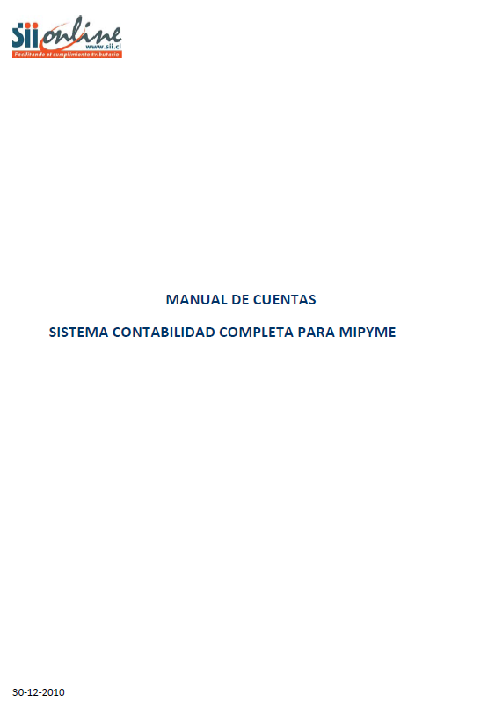

 |  |  |  | Ejemplo de Manual de Cuenta para "Banco"

 |  |  | Importante Revisa el Material "Proceso Contable", del profesor Aladino Veas, para ver más ejemplos del uso de las Cuentas.

 |  |  | Descargar material
 |  | https://www.observatorioifrs.cl/wp-content/uploads/2022/03/Unidad-II-El-Proceso-Contable.pdf

E
 | Facultad de Administración y Economía Contador Público y Auditor Fundamentos de Contabilidad | Profesor Luis Jara Sarrúa | Primer Semestre 2022

Tema E: Estructura del Estado de Situación Financiera (Balance) y del Estado de Resultado del Ejercicio

La estructura de los estados financieros está regulada en la NIC 1 "Presentación de Estados Financieros". No obstante, dicha normativa contable no contiene estructuras definidas, sino un listado de los conceptos que deben incluir los
diversos informes que componen los estados financieros.

Según NIC 1, forman parte de los estados financieros:

- Estado de Situación Financiera (conocido como Balance).
- Estado de Resultado del ejercicio.
- Estado de Resultados Integrales.
- Estados de Cambio en el Patrimonio.
- Estado de Flujo de Efectivo (este informe esta regulado especificamente en la NIC 7 "Estado de Flujo de efectivo", solo aparece mencionado en la NIC 1).

Para efectos del Curso de Fundamentos de Contabilidad, nos centraremos en el Balance y en el Estado de Resultado del ejercicio.

Estado de Situación Financiera (Balance)

Según NIC 1 existen dos alternativas para la elaboración del Estado de Situación Financiera:

- Balance Clasificado; y
- Balance por Líquidez

El Balance Clasificado es la estructura utilizada por las empresas no financieras, es decir que no son bancos o empresas similares. Por ejemplo, Viña Concha y Toro S.A. es una empresa no financiera que utiliza el formato clasificado.

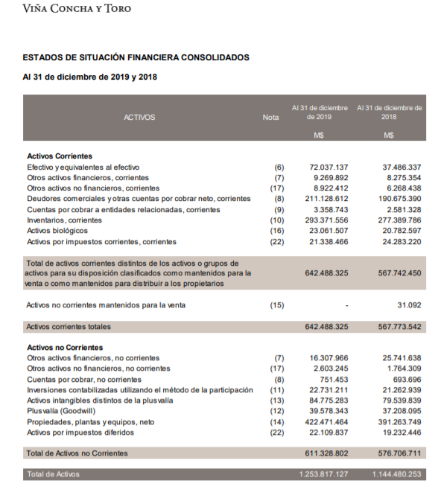
 |  |  |  |  | Ejemplo de la estructura de un Balance Clasificado o Estado de Situación Financiera Clasificado - Activos

 |  |  |  |  | La principal característica es la división de los Activos y Pasivos en Corrientes y No Corrientes. Se entenderá por corriente, principalmente, el corto plazo.
 |  |  |  |  | Es decir, los doce meses que siguen a la fecha del Balance; mientras que No Corriente será lo que excede de dicho plazo.

 |  |  |  |  | Por ejemplo:
 |  |  |  |  | - El dinero (efectivo y equivalente al efectivo, se considera siempre corriente ya que está listo para utilizar.
 |  |  |  |  | - Las inventarios (mercaderías) se consideran corrientes cuando la empresa los pretende vender dentro de los doce meses.
 |  |  |  |  | - Los clietes se consideran corriente cuando nos deben pagar dentro de los doce meses siguientes. Si existe pagos posetriores a los doce meses, entonces
 |  |  |  |  | esa parte debe ser tratada como no corriente (por ejemplo si Falabella vende un notebook al 18 meses. Las 12 primeras cuotas deben clasificarse como
 |  |  |  |  | clientes en activos corrientes; mientras las 6 restantes como clientes en activos no corrientes).
 |  |  |  |  | - Las maquinas (Propiedades, Planta y Equipos) deben clasificarse como no corriente debido a que se espera sean utilizadas por más de un periodo. Siempre
 |  |  |  |  | serán clasificadas como no corrientes.

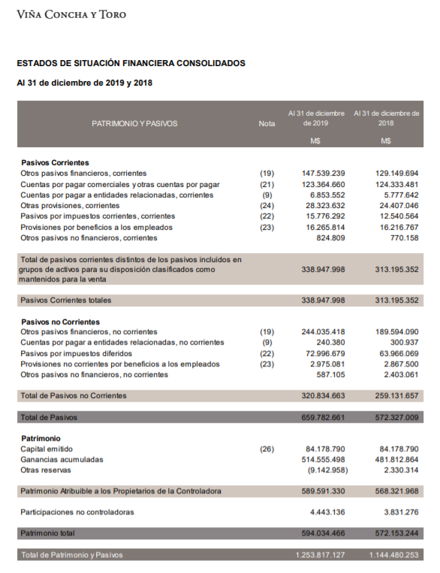
 |  |  |  |  | Ejemplo de la estructura de un Balance Clasificado o Estado de Situación Financiera Clasificado - Pasivos

 |  |  |  |  | Las cuentas de Pasivo que se clasifican en corriente se relacionan con las obligaciones que vencen en los próximos doce meses desde la fecha del informe.
 |  |  |  |  | Por otro lado, las cuentas de Pasivo que se clasifican en No Corriente corresponden a aquellas obligaciones (deudas) que vencen posterior a los doce meses
 |  |  |  |  | desde la fecha del informe.

 |  |  |  |  | Si una empresa solicita un préstamo bancario por 36 meses, al momento de registrar la transacción debe reconocer una deuda bancaria corriente y otra
 |  |  |  |  | deuda bancaria no corriente. En concreto, las doce primeras cuotas se clasifican en corriente; mientras que las restantes 24 en no corriente.

 |  |  |  |  | Además, de los Pasivos se incluyen las cuentas de Patrimonio. De este modo en la estructura del Balance se cumple la partida doble:

 |  |  |  |  | Activos = Pasivos + Patrimonio.

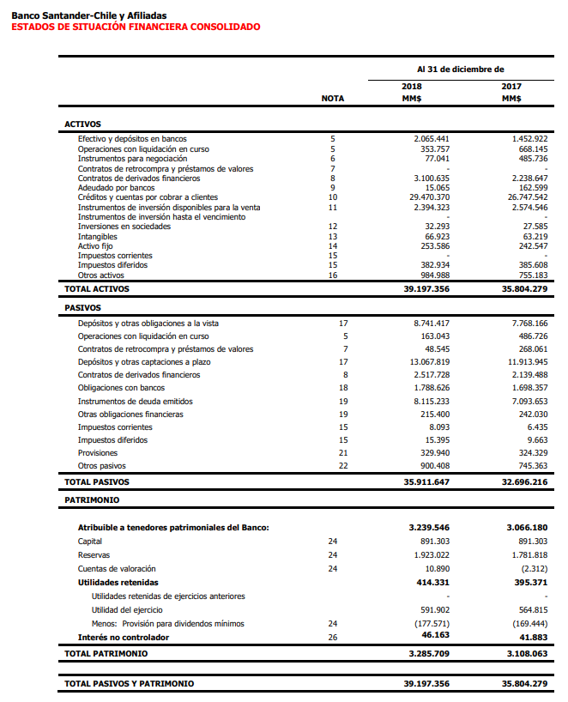
 |  |  |  |  | Existe otra alternativa de presentación para el Balance, esta se denomina formato por Líquidez. Su principal característica es que no divide los activos y pasivos
 |  |  |  |  | en corriente y no corriente. Es decir, solo presenta el listado de las cuentas de activo y pasivo.

 |  |  |  |  | Este formato es típico de las empresas financieras. Por ejemplo, la imagen de la izquierda corresponde al Balance por Líquidez del banco Santander Chile.

Importante
Para efectos de la primera etapa del curso de Fundamentos de Contabilidad, al momento de preparar un Balance o Estado de Situación Financiera, utilizaremos el formato por Líquidez, es decir solo se presentarán las cuentas con saldo
clasificadas en Activo, Pasivo y Patrimonio.

Con la información incluida en el Balance de Comprobación y Saldo visto anteriormente, confeccionaremos el siguiente Esquema de Balance que utilizaremos en la primera parte del curso:

 | Estado de Situación Financiera (Balance) |  |  |  |  |  |  | Importante | La información del Balance se refiere a un periodo determinado, es
 | Al 31 de diciembre de 20xx |  |  |  |  |  |  |  | información acumulada, es decir, son los saldos de las cuentas a una
 |  |  |  |  |  |  |  |  | fecha determinada. Se suele decir que el Balance es una fotografía de
 | Activos |  | $ |  | Pasivos |  | $ |  | la situación económica y financiera de una organización.

 | Caja |  | 380,000 |  | Proveedores |  | 8,830,522 | Importante | En rojo quedaron las cuentas que son complementarias. Como se puede
 | Banco |  | 4,338,835 |  | Acreedores |  | 3,062,563 |  | observar, van restando ya que su saldo es contrario al que poseen las
 | Clientes |  | 2,790,500 |  | Sueldos por pagar |  | 1,580,000 |  | cuentas que pertenecen a la clasificación.
 | Mercaderías |  | 2,221,600 |  | Impuestos por pagar |  | 340,000
 | Vehículos |  | 17,500,000
 | Depreciación acumulada vehículos |  | -3,500,000 |  | Total Pasivos |  | 13,813,085

 |  |  |  |  | Patrimonio
 |  |  |  |  | Capital |  | 2,500,000
 | Importente | Los valores corresponden a los saldos de |  |  | Resultados acumulados |  | 4,300,500
 |  | las respectivas cuentas incluidos en el |  |  | Reservas |  | 1,500,000
 |  | Balance de Comprobación y Saldo |  |  | Cuenta particular socio Pérez |  | -1,000,000
 |  |  |  |  | Resultado ejercicio |  | 2,617,350 | El recultado del ejercicio se obtiene sumando las cuentas de ingreso y luego restando
 |  |  |  |  |  |  |  | las cuentas de gastos. En este caso, los ingresos son mayores a los gastos. Por ello,
 |  |  |  |  | Total Patrimonio |  | 9,917,850 | aparece positivo (saldo acreedor) y se debe interpretar como la utilidad del ejercicio.
 |  |  |  |  |  |  |  | Esto aparece en el Estado de Resultado del Ejercicio, la última línea.
 | Total Activos |  | 23,730,935 |  | Total Pasivos y Patrimonio |  | 23,730,935

 |  |  |  | Se cumple Partida Doble
 |  |  |  | Activos = Pasivos + Patrimonio

 | Importante
 | Recordar que los Activos representan la parte económica y el Pasivo y Patrimonio la parte financiera. En otras palabras, los recursos económicos representados en los Activos son financiados por los Pasivos y el Patrimonio.

Estado de Resultado del Ejercicio
La NIC 1 también dispone de dos formatos para elaborar el Estado de Resultados del Ejercicio: Uno denominado por Función y otro denominado por Naturaleza.

La diferencia entre ambos formatos radica en la forma en como se clasifican o agrupan los gastos. En el formato por Función se clasifican en torno a "quien" los gasta. Por ejemplo: Gastos del Departamento de Administración;
Gastos del Departamento de Comercialización; etc. En este tipo de formato aparece explícito el Costo de las Ventas, debajo de los Ingresos por Ventas. En cambio en el formato por Naturaleza, los gastos se presentan de acuerdo
al concepto del gasto. Por ejemplo: Gasto por publicidad; Gasto por sueldos; Gasto por comisiones bancarias, etc.

Para efecto de la primera parte del curso de Fundamentos de Contabilidad, utilizaremos un formato simplificado del Estado de Resultado del Ejercicio, tal como se muestra a continuación:

Con la información del Balance de Comprobación y Saldo visto anteriormente (Hoja D) daremos formato al Estado de Resultado del Ejercicio

 |  | Estado de Resultado del Ejercicio
 |  | Entre el 01/01/20xx al 31/12/20xx |  |  |  | Importante | A diferencia del Balance, el Estado de Resultado del Ejercicio representa la variación que experimentan
 |  |  |  |  |  |  | las cuentas de ingresos y gastos durante un periodo determinado. Por lo anterior, debe indicarse
 |  |  |  |  | $ |  | explícitamente cuál es el período. Por ejemplo, 01/01/20xx al 31/03/20xx; o como aparece en el ejemplo
 |  | Ingresos por ventas |  |  | 34,137,250 |  | de la estructura entre el 01/01/20xx al 31/12/20xx, esto corresponde a un periodo anual.
 |  | Costos de venta |  |  | -13,654,900
 |  | Margen Bruto |  |  | 20,482,350

 |  | Ingresos financieros |  |  | 150,000 | Observar que las cuentas con saldo acreedor (ingresos) van positivas y las cuentas con saldo deudor (gastos) van negativas.
 |  | Gasto por depreciación vehículo |  |  | -1,750,000
 |  | Gasto publicidad |  |  | -185,000
 |  | Gasto sueldos |  |  | -15,800,000
 |  | Gasto consumo eléctrico |  |  | -280,000
 |  | Resultado antes de impuesto |  |  | 2,617,350
 |  | Impuesto a la renta |  |  |  | No se considera el efecto del impuesto a la renta. Lo veremos más adelante.
 |  | Resultado después de impuesto |  |  | 2,617,350 | Este valor es el que está informado en el Balance, precisamente en el Patrimonio en la cuenta "Resultado Ejercicio".

F3
 | Facultad de Administración y Economía Contador Público y Auditor Fundamentos de Contabilidad | Profesor Luis Jara Sarrúa | Primer Semestre 2022

Tema F3: Análisis de Transacciones Económicas Básicas: Inventarios Adquiridos

El párrafo 9 de NIC 2 "Inventarios" hace referencia al modelo de medición de los inventarios. En particular, indica que los inventarios se medirán al costo o al valor neto realizable, segùn cual sea menor.

En este sentido, debemos tener presente que hay dos momentos en la forma indicada para medir los inventarios:

1. Al momento de incorporar los inventarios a la empresa (costo).
2. Al momento de confeccionar los estados financieros, se debe comparar el costo de los inventarios con su respectivo valor neto realizable.

El costo de los inventarios se extrae desde la propia contabilidad. Mientras que el valor neto realizable es un valor extra contable, es decir, no es un valor que se extrae de la contabilidad.

Para determinar el valor neto realizable se considera el precio de venta que la empresa tiene para su inventario (lista de precio) menos los costos relacionados con el esfuerzo dee hacer la venta. Ejemplo de esto ùltimo son las comisiones
por ventas y fletes por traslado.

 |  |  |  |  |  |  | cierre contable

 | Reconocimiento inicial al costo |  |  |  |  | Comparación entre Costo y Valor Neto Realizable

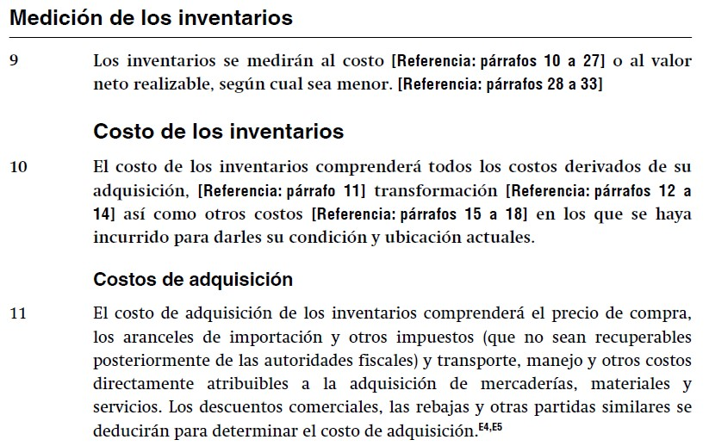

 |  |  |  |  |  | De aquí se desprenden los componentes el costo:

 |  |  |  |  |  | (+) Precio de compra
 |  |  |  |  |  | (+) Aranceles de importación
 |  |  |  |  |  | (+) Otros impuestos no recuperables
 |  |  |  |  |  | (+) Transporte
 |  |  |  |  |  | (+) Logistica (manejo)
 |  |  |  |  |  | (+) Otros costos directamente atribuibles a la adquisición
 |  |  |  |  |  | (-) Descuentos, rebajas y otras patidas similares se deben deducir

Desarrollemos algunos ejemplos de reconocimiento inicial de inventarios adquiridos

CASO 1
Una empresa dedicada a la comercialización de productos electrónicos compra a un representante nacional los siguientes productos:

a) 20 Equipo electrónico modelo 1 a $ 55.000
b) 15 Equipo electrónico modelo 2 a $ 85.000
c) 35 Equipo electrónico modelo 3 a $ 90.000

Los valores son más IVA. El proveedor otorga un crédito simple a 30 días.

Desarrollo

Detalle |  | Cantidad | Valor Unitario | Total |  |  |  | ¿cuál es la unidad de cuenta?
Equipo electrónico 1 |  | 20 | 55,000 | 1,100,000
Equipo electrónico 2 |  | 15 | 85,000 | 1,275,000 |  |  | 1 | Activo
Equipo electrónico 3 |  | 35 | 90,000 | 3,150,000 |  |  | 2 | Activo Corrientes
 |  |  |  | 5,525,000 | Valor neto |  | 3 | Inventarios |  |  | Control (Tarjeta de inventario)
 |  |  |  | 1,049,750 | IVA 19% |  | 4 | Inventarios nacionales |  |  | Equipo electrónico modelo 1 | 1,100,000
 |  |  |  | 6,574,750 | Valor total |  | 5 | Equipos electrónicos |  |  | Equipo electrónico modelo 2 | 1,275,000
 |  |  |  |  |  |  |  |  |  |  | Equipo electrónico modelo 3 | 3,150,000
 |  |  | Debe | Haber |  |  |  |  |  |  |  | 5,525,000
Equipos electrónicos |  |  | 5,525,000
IVA CF |  |  | 1,049,750
Proveedores nacionales |  |  |  | 6,574,750
Glosa: Compra de inventario equipos electrónicos
según fact. N° xxxx del proveedor xxxx.

CASO 2
Una empresa dedicada a la comercialización de productos electrónicos compra a un representante nacional los siguientes productos:

a) 20 Equipo electrónico modelo 1 a $ 55.000
b) 15 Equipo electrónico modelo 2 a $ 85.000
c) 35 Equipo electrónico modelo 3 a $ 90.000

Los valores son más IVA. Por el pago contado se accede a un 10% de descuento. Por ello, se realiza transferencia bancaria.

Desarrollo

Detalle |  | Cantidad | Valor Unitario | Decuento | V. Unit c/des | Total
Equipo electrónico 1 |  | 20 | 55,000 | 5,500 | 49,500 | 990,000
Equipo electrónico 2 |  | 15 | 85,000 | 8,500 | 76,500 | 1,147,500
Equipo electrónico 3 |  | 35 | 90,000 | 9,000 | 81,000 | 2,835,000
 |  |  |  |  |  | 4,972,500 | Valor neto
 |  |  |  |  |  | 944,775 | IVA 19%
 |  |  |  |  |  | 5,917,275 | Valor total
 |  |  | Debe | Haber
Equipos electrónicos |  |  | 4,972,500
IVA CF |  |  | 944,775
Proveedores nacionales |  |  |  | 5,917,275
Glosa: Compra de inventario equipos electrónicos
según fact. N° xxxx del proveedor xxxx.

 |  |  | Debe | Haber
Proveedores nacionales |  |  | 5,917,275
Banco |  |  |  | 5,917,275
Glosa: Por el pago de la fact. N° xxxx del proveedor
xxxx a través de tranferencia del banco xxx

CASO 3
Una empresa dedicada a la comercialización de productos electrónicos compra a un representante nacional los siguientes productos:

a) 20 Equipo electrónico modelo 1 a $ 55.000
b) 15 Equipo electrónico modelo 2 a $ 85.000
c) 35 Equipo electrónico modelo 3 a $ 90.000

Adicionalmente, se cancela un flete (empresa Transportes del Sur) por el traslado de los equipos desde la bodega del proveedor hasta la bodega de la empresa.
El costo del flete asciende a $120.000 más IVA.

Los valores son más IVA. El proveedor otorga un crédito simple a 30 días.
 |  |  |  |  |  | Se determina de forma proporcional
Desarrollo |  |  |  |  |  | ejemplo 120.000 x (1.100.000/5.525.000) = 23.891

Detalle |  | Cantidad | Valor Unitario | Total |  | Flete |  | Total c/flete | V. unit c/ flete
Equipo electrónico 1 |  | 20 | 55,000 | 1,100,000 |  | 23,891 |  | 1,123,891 | 56,195
Equipo electrónico 2 |  | 15 | 85,000 | 1,275,000 |  | 27,692 |  | 1,302,692 | 86,846
Equipo electrónico 3 |  | 35 | 90,000 | 3,150,000 |  | 68,416 |  | 3,218,416 | 91,955
 |  |  |  | 5,525,000 | Valor neto | 120,000 | Valor neto | 5,645,000
 |  |  |  | 1,049,750 | IVA 19% | 22,800 | IVA 19%
 |  |  |  | 6,574,750 | Valor total | 142,800 | Valor total

 |  |  | Debe | Haber |  |  |  |  |  | 1 | Activo
Equipos electrónicos |  |  | 5,525,000 |  |  |  |  |  |  | 2 | Activo Corrientes
IVA CF |  |  | 1,049,750 |  |  |  |  |  |  | 3 | Inventarios | Control (Tarjeta de inventario)
Proveedores nacionales |  |  |  | 6,574,750 |  |  |  |  |  | 4 | Inventarios nacionales | Equipo electrónico modelo 1 | 1,123,891 | (20 x $56.195)
Glosa: Compra de inventario equipos electrónicos |  |  |  |  |  |  |  |  |  | 5 | Equipos electrónicos | Equipo electrónico modelo 2 | 1,302,692 | (15 x $86.846)
según fact. N° xxxx del proveedor xxxx. |  |  |  |  |  |  |  |  |  |  |  | Equipo electrónico modelo 3 | 3,218,416 | (35 x $91.955)
 |  |  |  |  |  | Equipos electrónicos |  |  |  |  |  |  | 5,645,000
 |  |  |  |  |  | 5,525,000
 |  |  | Debe | Haber |  | 120,000
Equipos electrónicos |  |  | 120,000
IVA CF |  |  | 22,800
Proveedores nacionales |  |  |  | 142,800 |  | 5,645,000 | 0
Glosa: Por el flete de los invetarios comprados a proveedor xxx |  |  |  |  |  |  | 5,645,000 | SD

